版权声明
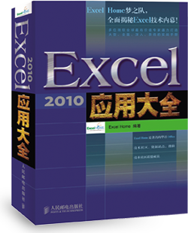

1．本文件为ExcelHome编著的图书《Excel 2010应用大全》的配套资
料，版权归ExcelHome网站及著作权人所有。
2．若传播本文件需完整注明出处：
“来源：ExcelHome网站（http://www.excelhome.net）”。
3．ExcelHome网站及作者拥有完整的版权，受著作权法保护，任何
单位及个人不得用于商业用途。
4．不得抄袭、修改、摘编本文件的任何内容，或以其他方式用于商
业目的，如对版权构成侵犯，将追究其法律责任。
5．本版权声明附于该文件内，不得删除！

微信公众号
iexcelhome
新浪微博
@ExcelHome
腾讯微博
@excel_home





www.excelhome.net

期末考试成绩表
2010年度期末考试成绩一览表
座号 | 姓名 | 性别 | 语文 | 数学 | 英语 | 自然 | 社会 | 总分
142 | 李丽 | 女 | 130 | 113 | 96 | 177 | 83 | 599
121 | 钱洋 | 女 | 116 | 134 | 100 | 186 | 88 | 624
138 | 孙佩 | 女 | 119 | 114 | 110 | 182 | 91 | 616
158 | 王璋 | 男 | 129 | 135 | 98 | 191 | 87 | 640
145 | 武清 | 女 | 117 | 134 | 102 | 189 | 95 | 637
111 | 赵巍 | 男 | 109 | 133 | 103 | 172 | 90 | 607
147 | 郑仁 | 男 | 125 | 137 | 92 | 190 | 97 | 641
144 | 周远 | 女 | 126 | 121 | 107 | 195 | 96 | 645

 |  |  | 学员查询 |  | 孙佩 |  |  | 或：
 |  |  | 成绩结果 |  | 616 |  |  | 616

